TC-01
Title | Como usuario quiero poder crear mi cuenta para comprar productos

Description / Overview | Quiero crear una cuenta con un mail que ya tiene una cuenta creada

Reproduction Steps | 1- Abrir la aplicación http://127.0.0.1:5000/
 | 2- Click en "Sing In"
 | 3- Click en "Register here"
 | 4- Ingreso un mail ya existente
 | 5- Ingreso una contraseña
 | 6- Repito la contraseña ingresada en el paso anterior
 | 7- Click en "Register"

Expected Behavior | Debería mostrar un mensaje de error “Hay un usuario con esta dirección de correo electrónico. Intenta iniciar sesión”

Actual Behavior | Agrega la contraseña ingresada al mail aportado, es decir, ahora se puede ingresar a la cuenta con la contraseña que se creo o con la que se ingreso recientemente.
 | 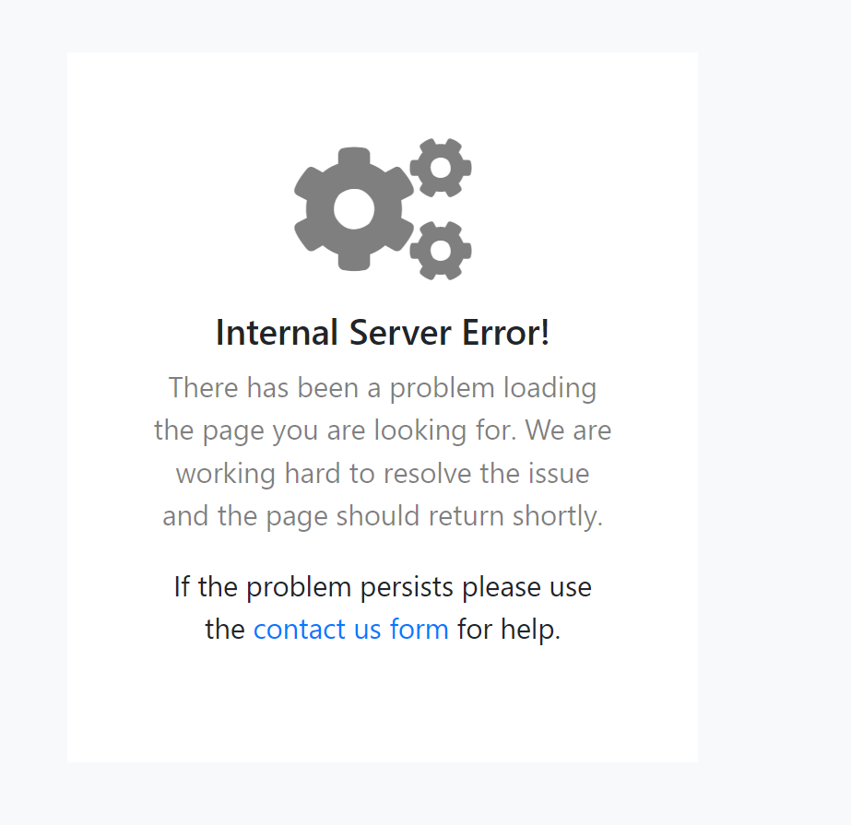
Incidence / Severity / Probability of reproduction | Gravedad crítica: no debería poder ingresar a una cuenta con varias contraseñas
 | 100% tasa de reproduccion

Story and Acceptance Criteria affected | US PE-16

Browsers tested | Google Chrome

Environment | http://127.0.0.1:5000/

Notes

